Вагоны в подаче
 | Время начала выполнения операции не должно быть меньше времени прибытия вагона на выбранную станцию и дислокации на данный путь
 | и не больше времени перемещения с выбранного пути , отправления со станции

 | Время начала выполнения операции не может быть меньше текущей даты, мин. отклонение (мин) = 1 440‬
 | Время начала выполнения операции не может быть больше текущей даты, мак. отклонение (мин) = 180
 | По вагону одновременно может проводится операция очистка и обработка

 | После окончания операции Очистка вагоны автоматически принимают статус - порожний ЧИСТ

 | После выполнения операции Обработка статус не изменяется

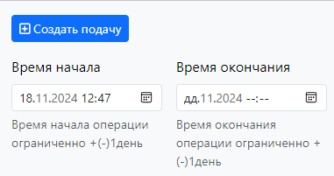
Вагоны в подаче

 |  | Очистка
 |  |  | № поз. | № вагона | Род | Адм. | Разм. тек. | Оператор | Огран. | Статус | Груз ТЕКУЩ | Груз по прибытию
 |  | Обработка | 1 | 60724432 | ПВ | 22 |  | ЛЕМ |  |  | Порожний | Уголь
 |  |  | 2 | 6112 | ПВ |  |  | В/з |  |  | Порожний | Уголь

 | Организация | Статус
 | Макстайп

Подачи
Разделить подачи на очистку и погрузку

Подачи под очистку

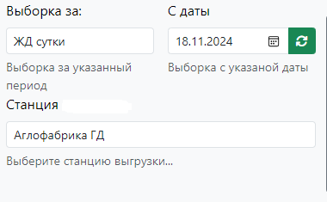

 | Статус подачи | id подачи | Операция | Станция | Парк | Ж.д. путь | Кол-во ваг поданных | Кол-во ваг очищенных | Дата начала | Дата окончания | Дата создания | Создал | Дата корректировки | Правил
 |  |  | Очистка
 |  |  | Обработка

